Solicitud gráfica
 | Área: | Matemáticas |  |  | Fecha:
 | Grado: | 8 |  |  | 2016-02-19
 | Título del tema: |  |  |  | ¿Cuaderno de estudio o recurso? | Recurso
 | Editor: | Josue Malagón |  |  | Motor del recurso | M5A

 | Código guión o recurso: | MA_08_09_CO_REC220 | ← Para determinar este código, visite la hoja de Ayuda
 |  |  |  |  | ESPECIFICACIÓN DE ARCHIVOS A ENTREGAR
Núm. | Archivo Shutterstock o ruta en web | Imagen para: | Tipo | Ubicación de la imagen en el recurso M5A | Nombre imagen SMALL | Tamaño imagen SMALL | Nombre imagen ZOOM | Tamaño imagen ZOOM | Descripción | Observaciones
IMG01 | ver observaciones | Recurso M5A | Ilustración | Contenido | MA_08_09_CO_REC220_IMG01n.png | 286 x 286 px | MA_08_09_CO_REC220_IMG01a.png | 500 x 500 px | 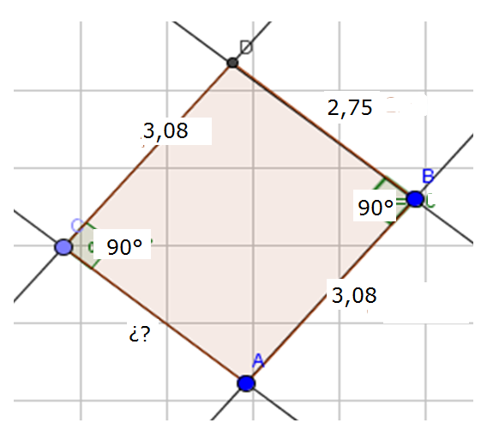 Letras son lso nombres de los puntos, deben estar en mayúscula y cursiva, las medidas (sin grados) de los lados deben tener cotas
IMG02 | ver observaciones | Recurso M5A | Ilustración | Contenido | MA_08_09_CO_REC220_IMG02n.png | 286 x 286 px | MA_08_09_CO_REC220_IMG02a.png | 500 x 500 px | Letras son lso nombres de los puntos, deben estar en mayúscula y cursiva, las medidas (sin grados) de los lados deben tener cotas | 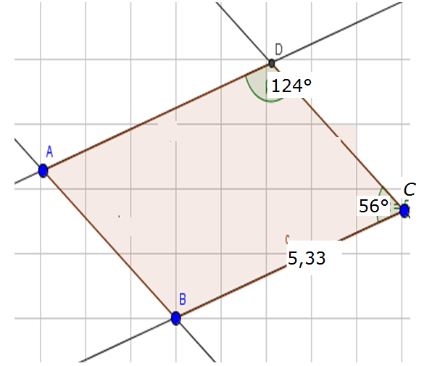
IMG03 | ver observaciones | Recurso M5A | Ilustración | Contenido | MA_08_09_CO_REC220_IMG03n.png | 286 x 286 px | MA_08_09_CO_REC220_IMG03a.png | 500 x 500 px | Letras son lso nombres de los puntos, deben estar en mayúscula y cursiva, las medidas (sin grados) de los lados deben tener cotas | 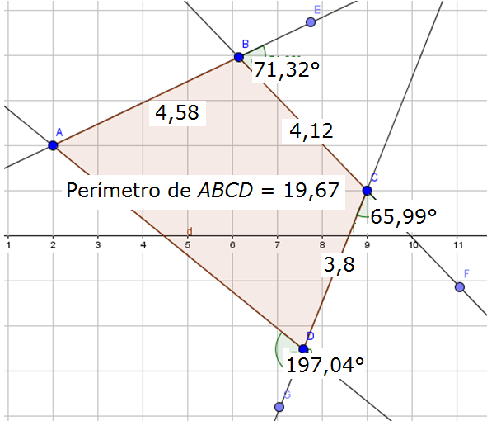
IMG04 | ver observaciones | Recurso M5A | Ilustración | Contenido | MA_08_09_CO_REC220_IMG04n.png | 286 x 286 px | MA_08_09_CO_REC220_IMG04a.png | 500 x 500 px | Letras son lso nombres de los puntos, deben estar en mayúscula y cursiva, las medidas (sin grados) de los lados deben tener cotas | 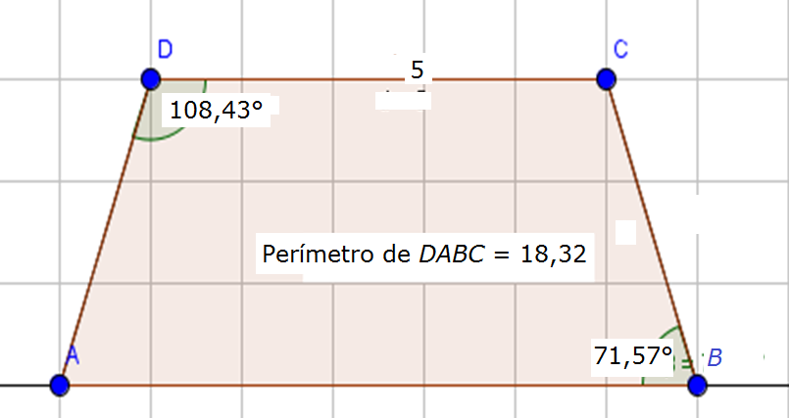
IMG05 | ver observaciones | Recurso M5A | Ilustración | Contenido | MA_08_09_CO_REC220_IMG05n.png | 286 x 286 px | MA_08_09_CO_REC220_IMG05a.png | 500 x 500 px | Imagen hecha en geogebra. Favor poner toda la información que aparece en la imagen. Angulos, lados y perimetros. | 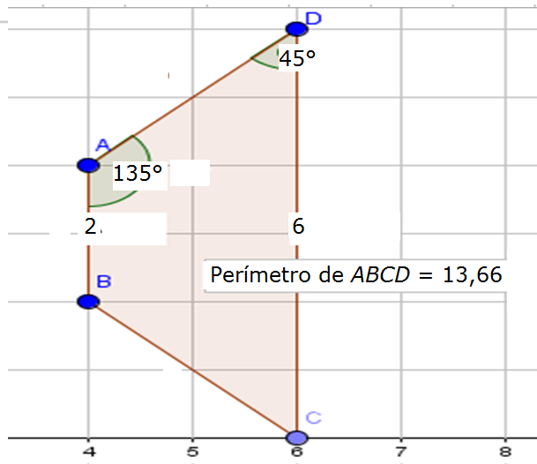
IMG06 | ver observaciones | Recurso M5A | Ilustración | Contenido | MA_08_09_CO_REC220_IMG06n.png | 286 x 286 px | MA_08_09_CO_REC220_IMG06a.png | 500 x 500 px | Imagen hecha en geogebra. Favor poner toda la información que aparece en la imagen. Angulos, lados y perimetros. | 